Hoja1
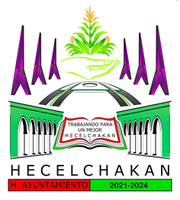

Cuenta Pública 2022
Municipio de Hecelchakán
Intereses de la Deuda
Del 1 de Enero al 31 de Diciembre de 2022

Identificación de Crédito o Instrumento | Devengado | Pagado
Créditos Bancarios

Total de intereses de Créditos Bancarios | 0 | 0

Otros Instrumentos de Deuda

Total de intereses de Otros Instrumentos de Deuda | 0 | 0

TOTAL | 0 | 0

PROF. GERARDO MANUEL CHAN PUC | C.P. LUIS JORGE POOT MOO
SINDICO DE HACIENDA | TESORERO MUNICIPAL

